单位
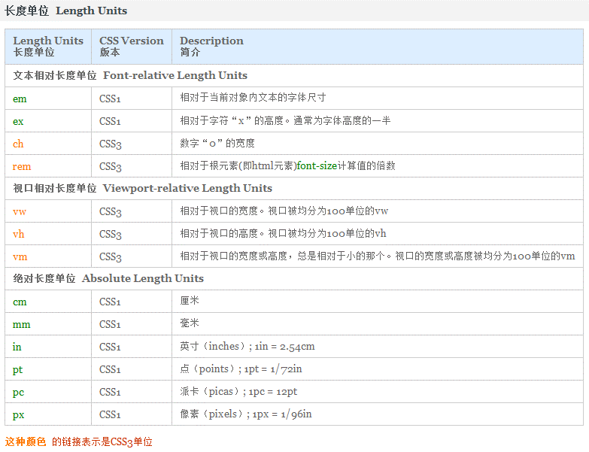

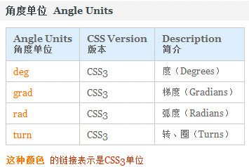

选择符
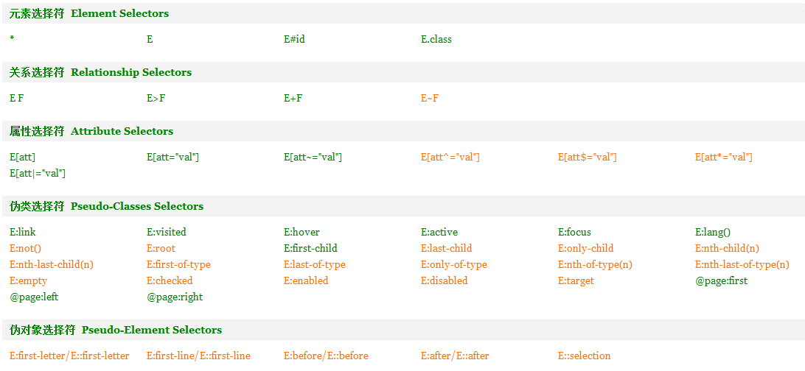

选择符 | 描述
E F | 选择所有被E元素包含的F元素。
E>F | 选择所有作为E元素的子元素F。
E+F | 选择紧贴在E元素之后F元素。
E~F | 选择E元素后面的所有兄弟元素F。
[att] | 选择具有att属性的元素。
E[att] | 选择具有att属性的E元素。
E[att="val"] | 选择具有att属性且属性值等于val的E元素。
E[att~="val"] | 选择具有att属性且属性值为一用空格分隔的字词列表，其中一个等于val的E元素。
E[att^="val"] | 选择具有att属性且属性值为以val开头的字符串的E元素。
E[att$="val"] | 选择具有att属性且属性值为以val结尾的字符串的E元素。
E[att*="val"] | 选择具有att属性且属性值为包含val的字符串的E元素。
E[att|="val"] | 选择具有att属性且属性值为以val开头并用连接符"-"分隔的字符串的E元素。

框模型
margin(外边距)
padding(内边距)
元 素
border
border

布局
定位 position 属性
 | 值 |  |  |  | 描述
 | static |  |  |  | 默认值。没有定位，元素出现在正常的流中（忽略top,bottom,left,right或者z-index声明）。 |  |  | 块级元素生成一个矩形框，作为文档流的一部分，行内元素则会创建一个或多个行框，置于其父元素中
 | inherit |  |  |  | 规定应该从父元素继承position属性的值。
 | absolute |  |  |  | 生成绝对定位的元素，相对于static定位以外(fixed/relative)的第一个父元素进行定位。 |  |  | 元素框从文档流完全删除，并相对于其包含块定位
 |  |  |  |  | 元素的位置通过"left","top","right"以及"bottom"属性进行规定。 |  |  | 元素原先在正常文档流中所占的空间会关闭，就好像元素原来不存在一样
 | fixed |  |  |  | 生成绝对定位的元素，相对于浏览器窗口进行定位。 |  |  | 类似于将 position 设置为 absolute
 |  |  |  |  | 元素的位置通过"left","top","right"以及"bottom"属性进行规定。
 | relative |  |  |  | 生成相对定位的元素，相对于其正常位置(static)进行定位。 |  |  | 元素仍保持其未定位前的形状，它原本所占的空间仍保留
 |  |  |  |  | 因此，"left:20"会向元素的LEFT位置添加20像素。

 |  | ※所谓的【正常位置/正常流】，指的是当前元素之前所有的元素都是默认状态时，当前元素的位置。

 |  | 相对定位
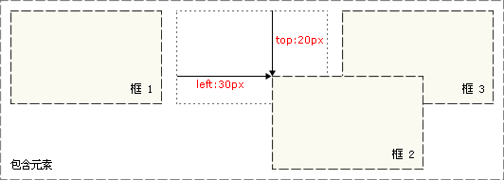
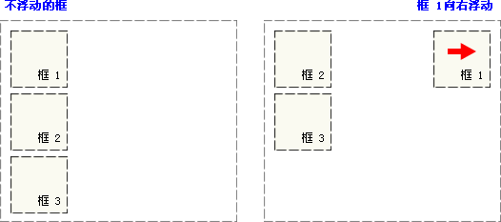
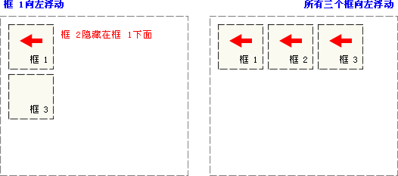
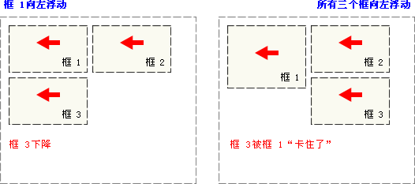
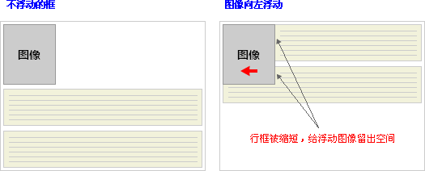
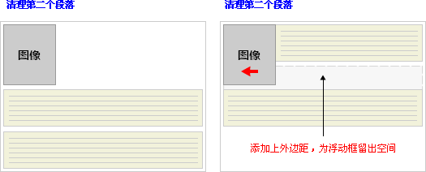
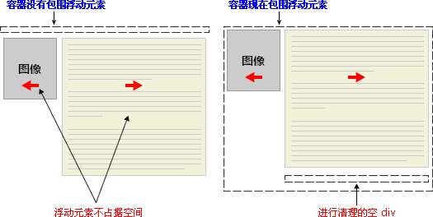
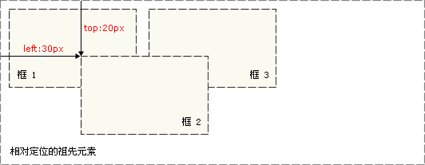
占据原位置
覆盖
一

 |  |  | 绝对定位

浮动 float 属性

清理 clear 属性

 |  |  |  |  |  |  | 因为浮动元素脱离了文档流，所以包围图片和文本的 div 不占据空间。

 |  |  |  |  |  |  | 如何让包围元素在视觉上包围浮动元素呢？需要在这个元素中的某个地方应用 clear：

display |  |  |  |  | 其不为被隐藏的对象保留其物理空间
visibility |  |  |  |  | 此属性为隐藏的对象保留其占据的物理空间
 |  |  |  | collapse： 主要用来隐藏表格的行或列。隐藏的行或列能够被其他内容使用。对于表格外的其他对象，其作用等同于hidden。

overflow |  |  |  |  |  | visible：
overflow-x |  |  |  |  |  | 不剪切内容。
overflow-y |  |  |  |  |  | hidden：
 |  |  |  |  |  | 将超出对象高度的内容进行裁剪，将不出现滚动条。
 |  |  |  |  |  | scroll：
 |  |  |  |  |  | 将超出对象高度的内容进行裁剪，并以滚动条的方式显示超出的内容。
 |  |  |  |  |  | auto：
 |  |  |  |  |  | 在需要时剪切内容并添加滚动条，此为body对象和textarea的默认值。

性能
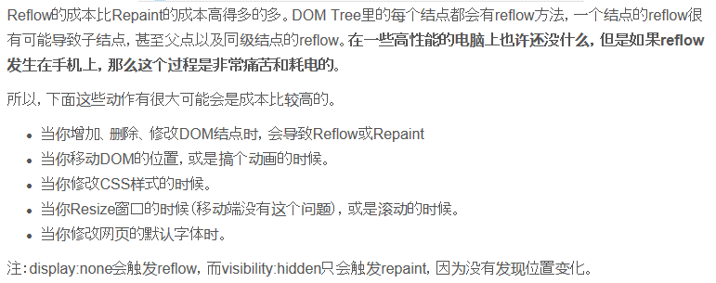
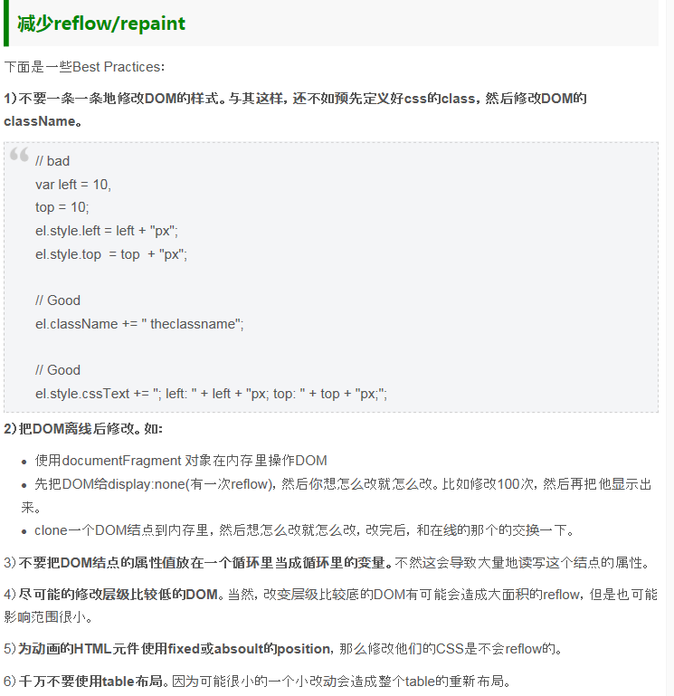

LESSCSS
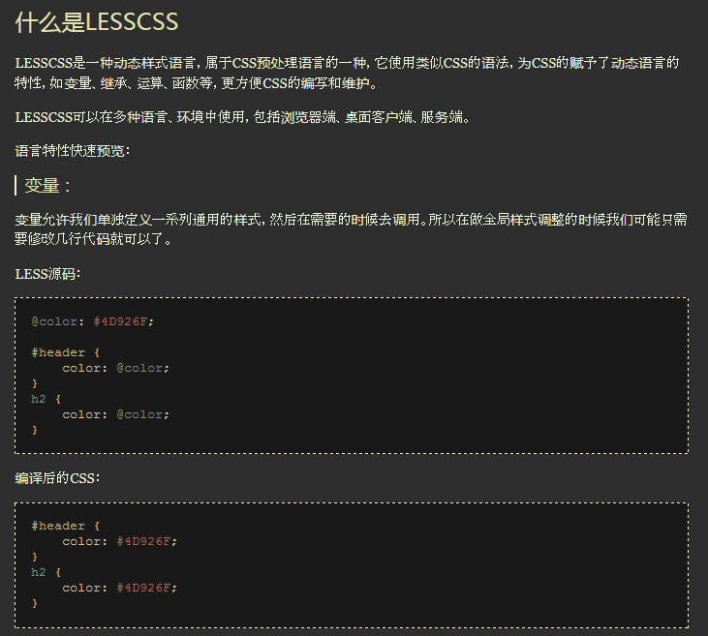
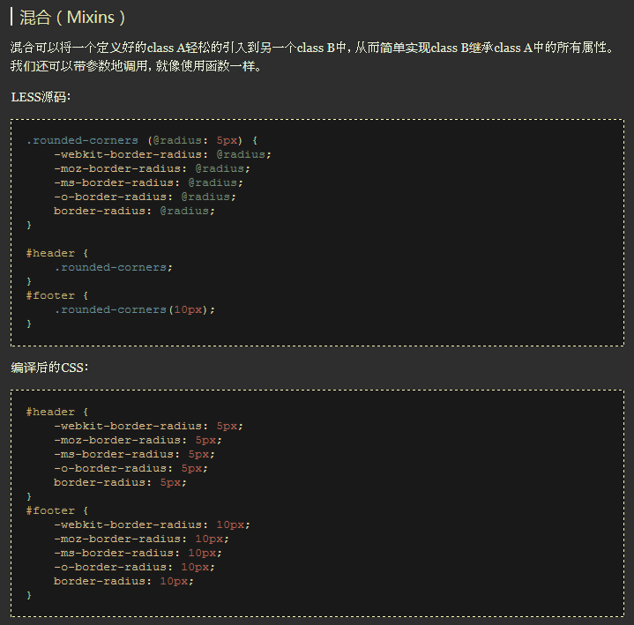
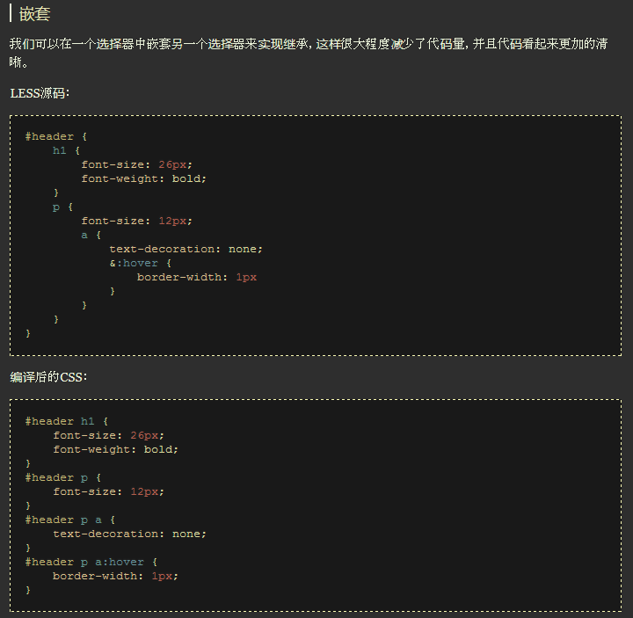
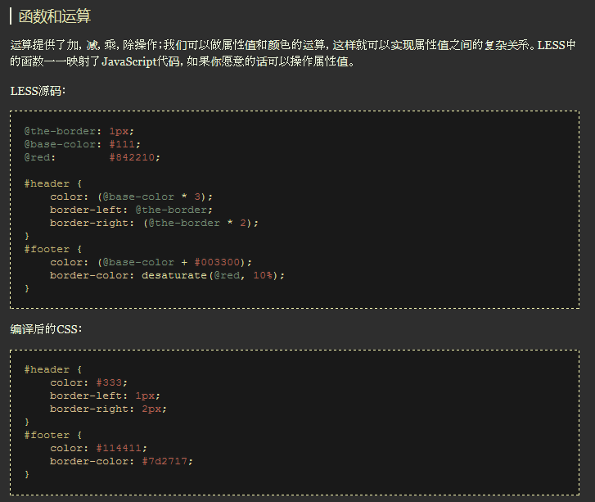
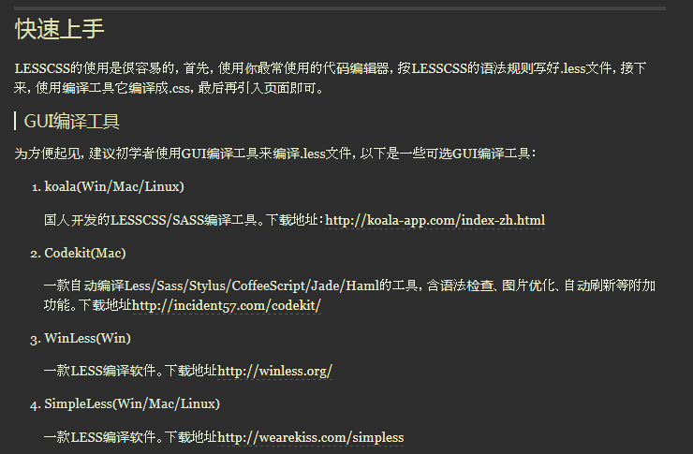
http://www.1024i.com/demo/less/index.html

